ÖRNEKLEME BİLGİLERİ
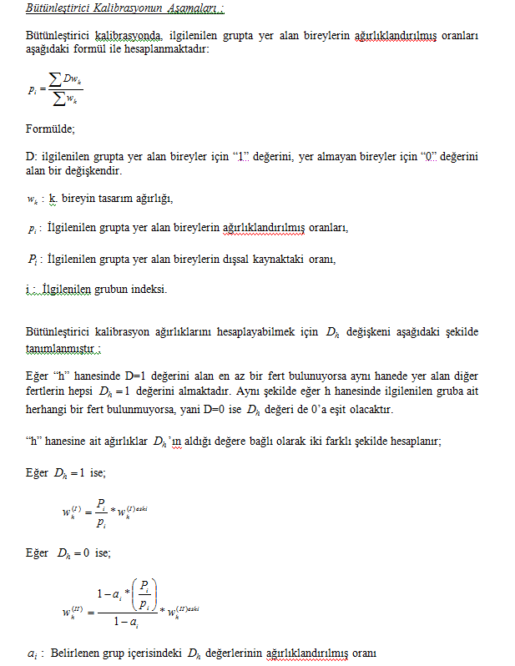
ÖRNEKLEME BİLGİLERİ

 | 20- ÖRNEKLEME YÖNTEMİ | : |  | Basit Rasgele Örnekleme

 |  |  |  | Tabakalı Örnekleme

 |  |  |  | Tabakalı Küme Örneklemesi

 |  |  | Χ | Çok Aşamalı Tabakalı Küme Örneklemesi

 |  |  |  | Diğer

 | PSU | : | Ortalama 100 hane adresi ihtiva eden kümeler (bloklar)
 | (Birincil Örnekleme Birimi)

 | FSU | : | Nihai örnekleme birimi ise seçilen her kümeden sistematik olarak seçilen hanehalkı adresleri
 | (Nihai Örnekleme Birimi)

 | Birinci Aşama Seçim Yöntemi | : | Büyüklüğüne Orantılı Olasılıklı Örnekleme

 | Nihai Aşama Seçim Yöntemi | : | Sistematik

 | Küme / Rotasyon Bilgileri | : | Eski idari bölünüş ve 2014 yılı yeni idari bölünüşü kır kent ayrımları göz önüne alınarak İBBS1 bazında Kent-kent, kır-kent, kır-kır şeklinde tabakalama yapılmıştır. İlk aşamada; 1571 toplam küme “birinci aşama örneklem birimi” olarak seçilmiştir. İkinci aşamada; “ikinci aşama örnekleme birimi” olarak 1571 kümenin her birinden 10 adres örneğe seçilerek toplam örnek hacmi olarak 15710 hane adresine ulaşılmıştır

 | 21- ÖRNEK DAĞITIM YÖNTEMİ | : |  | Eşit dağıtım

 |  |  |  | Uzlaşık dağıtım

 |  |  |  | Oransal dağıtım

 |  |  |  | Optimal dağıtım

 |  |  | Χ | Karekök dağıtım

 |  |  |  | Diğer

 | Açıklamalar | :

ÖRNEKLEME BİLGİLERİ (Devam)

 | 22- TAHMİN ve NOTASYONLAR | : | Tahmin düzeyi:İstatistiki Bölge Birimleri Sınıflaması Düzey 1 (12 bölge) AĞIRLIKLANDIRMA 1-Seçim olasılıklarının tersi tasarım ağırlıkları verecektir. 2-Kapsam hatalarının ağırlığıyla birlikte dışarıda bırakılması 3-Cevapsızlık düzeltmesinin yapılması 4-Yardımcı değişken olarak projekte nüfus değerleri kullanılarak gerekli düzeltmelerin yapılmasıyla nihai ağırlık katsayılarına ulaşılacaktır. Bu doğrultuda örneklem dağılımını kitlenin dağılımına benzetmek amacıyla kalibrasyon ve trimming(budama) işlemleri gerçekleştirilmektedir. 1-Tasarım ağırlıkları : Tasarım ağırlıkları genel seçim olasılıklarının tersi ile hesaplanmaktadır.

